Sheet1
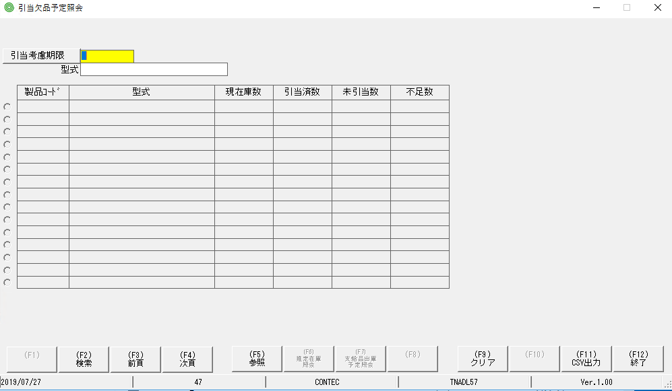
1 | MH ban đầu

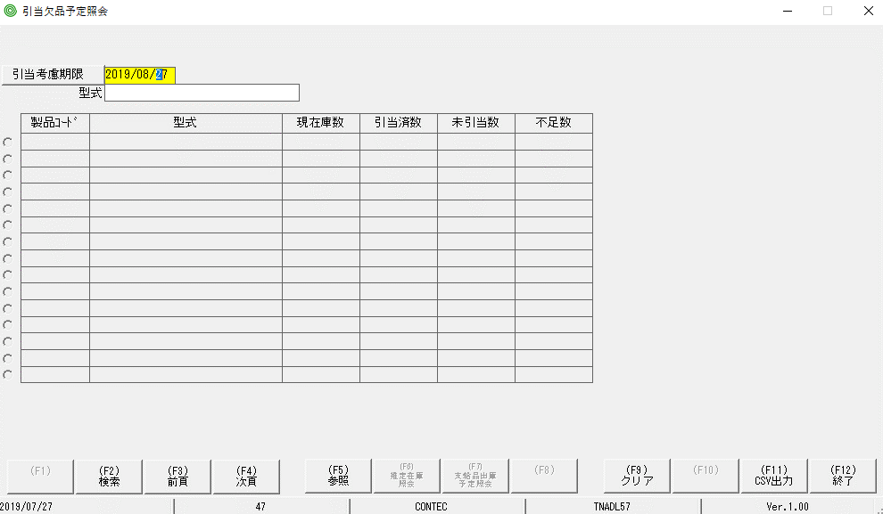

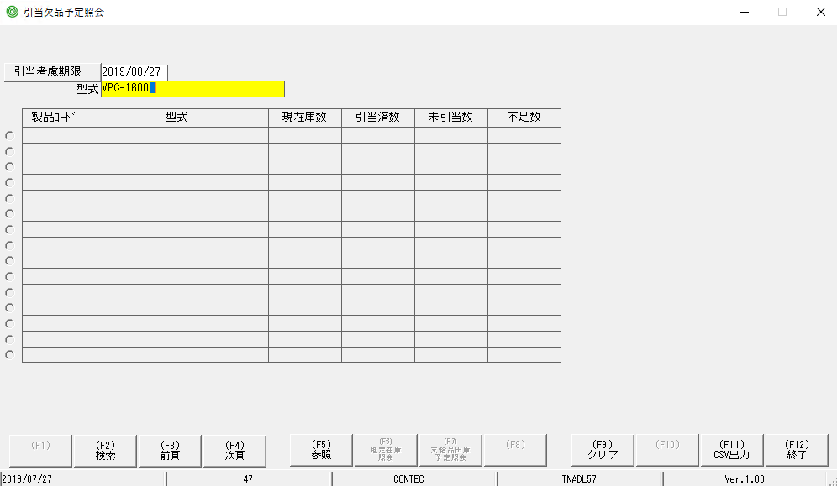

 | bấm F9, nó quay trở lại MH đầu. Tuy nhiên ngày tháng hiển thị lúc đầu bị mất

